PD
เลขที่ SKU : 30-119-100 วันที่ : 15/01/2024
1. ข้อมูลสินค้า |  |  |  | รูปสินค้า
ประเภท (กลุ่มหลัก) | เครื่องมือไฟฟ้าไร้สาย | ประเภท (กลุ่มรอง)
ชื่อภาษาไทย | ชุดสว่านไร้สาย Multifunction 4in1 EUROX 21V.1B | ชื่อภาษาอังกฤษ | Multifunction 4in1 EUROX 21V.1B
รหัสสินค้า | 30-119-100 | Barcode | 8859007715217
สถานะสินค้า | N | รหัสทีมขาย
รุ่น (Model) | 21V | ยี่ห้อ | EUROX
สีตัวสินค้า | แดง-ดำ | สีของบรรจุภัณฑ์ | แดง-ดำ
ทำจากวัสดุ | PA6+GF30 / เหล็ก อลูมิเนียม / อลูมิเนียมอัลลอย | ประเทศผู้ผลิต
ผู้ผลิต | พลา กรุ๊ป (ไทยแลนด์) จำกัด

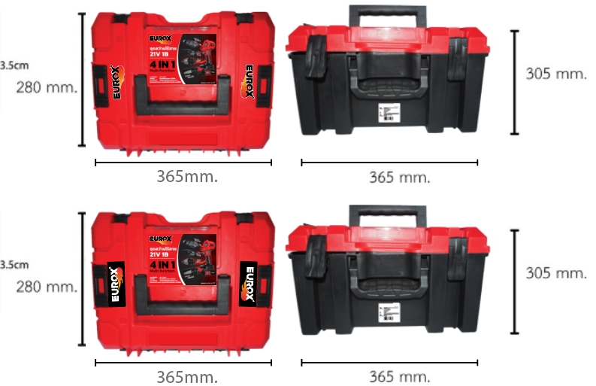
2. คุณสมบัติ |  |  |  | รูปบรรจุภัณฑ์
แรงดันไฟฟ้า | DC 21V | แรงดันไฟฟ้า | 21V 4.0 Ah
มอเตอร์ | ไรเ้แปรงถ่าน 750W | ความเร็วรอบ | 13000/20000/24000 r/min
ไฟแสดงสถานะ | แบต หมุนเดินหน้า/ถอยหลัง เซฟตี้ล็อค

3. รายละเอียดบรรจุภัณฑ์
ขนาดสินค้า (ซม.) | 11x20.3x19.2 (ไม่รวมบรรจุภัณฑ์) | น้ำหนักสินค้า (กก.) | 3.53 (ไม่รวมบรรจุภัณฑ์)
ขนาดกล่อง 1 (ซม.) | 28x36.5x30.5 | ขนาดบรรจุ (กล่อง) | 1 SET
ขนาดกล่อง 2 (ซม.)
 |  | น้ำหนักรวมสินค้า (กก.) | 4.88
บาร์โค้ดกล่อง | 8859007715217 | ขนาดลัง (ซม.) | 30x39x42 | อุปกรณ์ภายในกล่อง
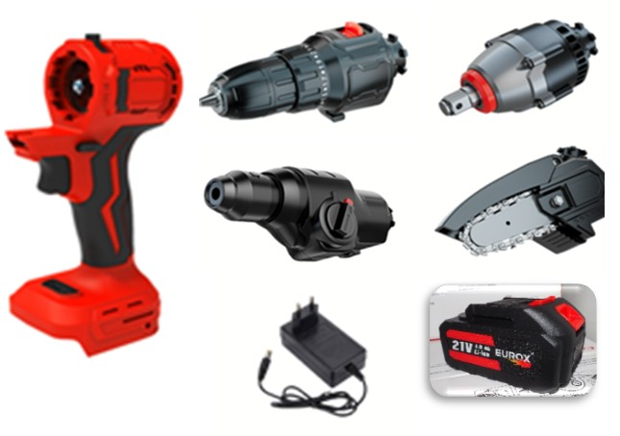
ขนาดบรรจุ (ลัง) | 2 | น้ำหนักลังรวมสินค้า (กก.)

4. อุปกรณ์ภายในกล่อง
สว่านไร้สาย หัวสว่านกระแทก หัวสวานโรตารี่ หัวสว่านบล็อก หัวสว่านเลื่อยโซ่ แบต สายชาร์จ ใบรับประกัน คู่มือ

5. วิธีการใช้งาน
ปรับสวิทซ์ไปทางเปิดนำหัวสว่านกระแทก/หัวโรตารี่/หัวเลื่อย/หัวขันน๊อตนำมาสวมใส่ให้ลงล็อกจากนั้นปรับสวิทซ์ไปทางล็อก และสวมแบตเตอรี่ลิเธียมและจึงนำไปใช้งาน

6. จุดเด่น จุดขาย ของสินค้า
1.มอเตอร์ชนิดไร้แปรงถ่าน ทนทาน ขนาดกระทัดรัด 2. อุปกรณ์ภายในกล่อง 4 IN 1 สามารถใช้งานได้หลากหลายประเภท ตั้งแต่งานเจาะ งานไม้ งานขัน 3. เครื่องสว่าน 1 ตัว สามารถเปลี่ยนหลากหลายตามลูกค้าต้องการ ทั้งหัวสว่านกระแทก หัวสว่านโรตารี่ 3 ระบบ หัวบล็อก หัวเลื่อยโซ่ 4. มาพร้อมกับแบตเตอรี่ความจุก้อนใหญ่ 3000 แอมป์ 5. กล่องบรรจุ BMC พกพาสะดวก |  |  |  | รูปลังสินค้า
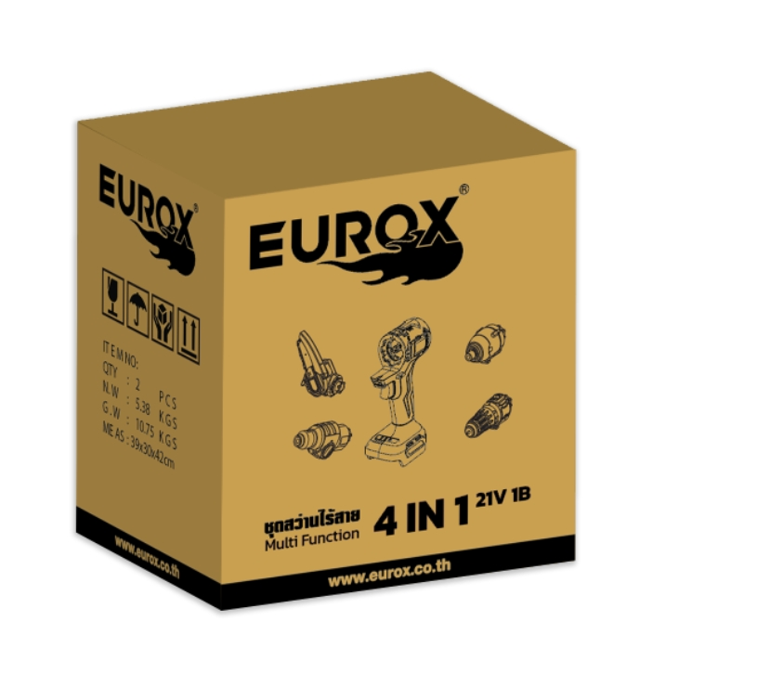
7. การรับประกัน
ระยะเวลารับประกัน (เดือน) | 6 ระบุ
ประเภทการรับประกัน | เครื่องมือไร้สาย
เงื่อนไขการรับประกัน | สาเหตุเกิดจากคุณภาพสินค้าจากโรงงาน

8. ข้อมูล สคบ.
ชื่อสินค้า | ชุดสว่านไร้สาย Multifunction 4in1 EUROX 21V.1B
ผลิตจากประเทศ | PRC
จัดจำหน่ายโดย | บริษัท คิงบางกอก อินเตอร์เทรด จำกัด |  |  | รูป Barcode

 | 541,543,545 ซอย 39/1 แขวงท่าแร้ง เขตบางเขน กรุงเทพมหานคร 10220
 | เลขประจำตัวผู้เสียภาษี: 0105545012035 สำนักงานใหญ่ | โทรศัพท์: 02-509-3850 | โทรสาร: 02-509-3856
บรรจุ | 1 ตัว/กล่อง
วิธีการใช้ | ใช้สำหรับขันน็อต เจาะไม้ เหล็ก ปูน ใช้เลื่อยไม้
คำเตือน | เก็บอุปกรณ์ให้พ้นมือเด็กเพื่อความปลอดภัย
ราคา | ระบุ ณ จุดขาย
วันที่ผลิต | -

9. ข้อควรระวัง
คำเตือน | เก็บอุปกรณ์ให้พ้นมือเด็กเพื่อความปลอดภัย
ข้อแนะนำในการใช้งาน | ห้ามใช้งานผิดประเภท

MK

เลขที่ SKU : 30-119-100 วันที่ : 15/01/2024
1. ข้อมูลสินค้า |  |  |  |  |  | รูปสินค้าตัวจริง
ประเภท (กลุ่มหลัก) | เครื่องมือไฟฟ้าไร้สาย |  | ประเภท (กลุ่มรอง)
ชื่อภาษาไทย | ชุดสว่านไร้สาย Multifunction 4in1 EUROX 21V.1B |  | ชื่อภาษาอังกฤษ | Multifunction 4in1 EUROX 21V.1B
รหัสสินค้า | 30-119-100 |  | Barcode | 8859007715217
สถานะสินค้า | N |  | รหัสทีมขาย
รุ่น (Model) | 21V |  | ยี่ห้อ | EUROX
สีตัวสินค้า | แดง-ดำ |  | สีของบรรจุภัณฑ์ | แดง-ดำ
ทำจากวัสดุ | PA6+GF30 / เหล็ก อลูมิเนียม / อลูมิเนียมอัลลอย |  | ประเทศผู้ผลิต
ผู้ผลิต | พลา กรุ๊ป (ไทยแลนด์) จำกัด

2. ราคาสินค้า |  |  |  |  |  | รูปแพ็คเกจตัวจริง
ราคาตั้ง | 6.00 บาท
ราคาปลีก | 4.00 บาท
ราคาส่ง (SEMI) | 3.00 บาท |  |  | GP | 100.00%
ราคาส่ง (S1) | 3.00 บาท | จำนวน | 2 ตัว | GP | 100.00%
ราคาส่ง (S2) | 3.00 บาท | จำนวน | 4 ตัว | GP | 100.00%
ราคาส่ง (S3) | 3.00 บาท | จำนวน | 8 ตัว | GP | 100.00%
ราคา (ผจก) | 3.00 บาท |  |  | GP | 100.00%
ราคาปลีก MT | 4.00 บาท |  |  | GP | 100.00%
ราคาส่ง MT | 3.00 บาท |  |  | GP | 100.00%
ต้นทุนปัจจุบัน 0.00 บาท |  |  | ต้นทุก Lot ที่ผ่านมา 0.00 บาท |  |  | รูปอุปกรณ์ภายในกล่องตัวจริง

3. โปรโมชั่น
ราคาปลีก | 4.00 บาท | จำนวน | 1 ตัว | GP | 100.00%
ราคาพิเศษ 1 | 0 บาท | จำนวน | 0 ตัว | GP | 0.00%
ราคาพิเศษ 2 | 0 บาท | จำนวน | 0 ตัว | GP | 0.00%
ระยะเวลา | -
เป้าต่อเดือน
MT1 | 0 ตัว | MT2 | 0 ตัว | TT2 | 0 ตัว
ONL | 0 ตัว | OUL/TT1 | 0 ตัว
สถานะใหม่ | - |  |  |  |  | ใบโปร/ใบขาย
หมายเหตุการจัดโปร | -

4. ช่องทางการขายสินค้า
ช่องทางขาย
MT1 | [ ] | MT2 | [ ] | TT2 | [ ]
OUL/TT1 | [ ] | ONL | [ ]
ช่องทางลูกค้า
MT | [ ] | SEMI | [ ] | T2-T3 | [ ]
TN | [ ] | ONL | [ ] | TV | [ ]
อื่นๆ | [ ] ระบุ

5. VDO Utility
ไม่มีข้อมูล

